Tabelle 1
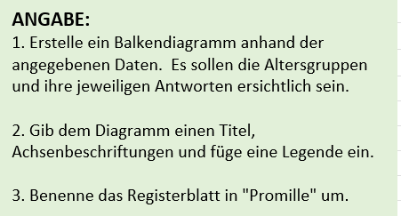
WER WILL NULL PROMILLE AM STEUER?

Altersgruppe | Ja | Nein | *Stimmen
20- bis 30-Jährige | 38 | 112
31- bis 40-Jährige | 77 | 223
41- bis 50-Jährige | 129 | 171
51- bis 60-Jährige | 184 | 116
61- bis 70-Jährige | 102 | 48

Tabelle 2
VERKAUFSZAHLEN PKW
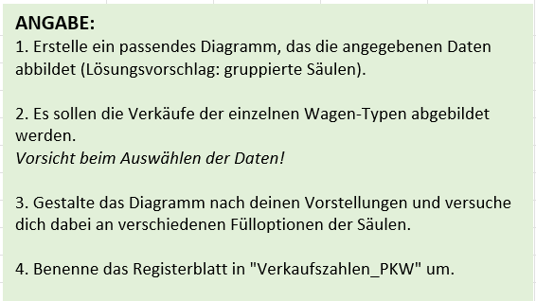
 | Kleinwagen | Mittelklasse | Luxusklasse | Summe
Jänner | 88 | 113 | 43 | 244
Februar | 83 | 124 | 76 | 283
März | 97 | 147 | 68 | 312
April | 112 | 151 | 88 | 351
Mai | 104 | 147 | 72 | 323
Juni | 108 | 143 | 41 | 292
Juli | 105 | 141 | 63 | 309
August | 95 | 122 | 45 | 262
September | 92 | 128 | 60 | 280
Oktober | 78 | 112 | 52 | 242
November | 81 | 110 | 56 | 247
Dezember | 76 | 104 | 58 | 238
Summe | 1,119 | 1,542 | 722 | 3,383

Angaben in 1.000 Stück

Tabelle 3
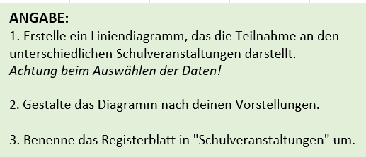
Teilnehmer an Schulveranstaltungen

Art | Jahr 1 | Jahr 2 | Jahr 3 | Jahr 4 | Jahr 5
Skikurs | 25 | 0 | 15 | 20 | 25
Sportwoche | 15 | 30 | 18 | 11 | 25
Sprachwoche | 0 | 26 | 20 | 15 | 20
Gesamt | 40 | 56 | 53 | 46 | 70

Tabelle 4
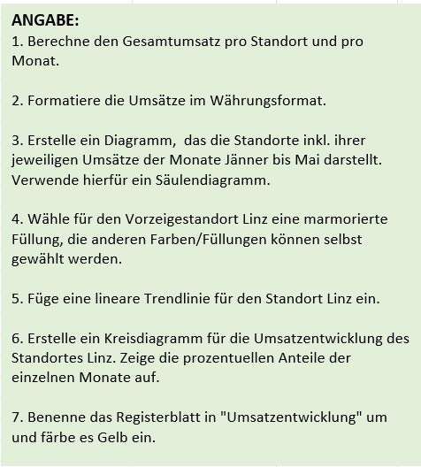
Umsatzentwicklung unserer Filialen

Standorte/Monate | Januar | Februar | März | April | Mai | Gesamtumsatz Standort
Linz | 15000 | 13800 | 16200 | 16500 | 16800
Wels | 14000 | 14100 | 14200 | 14100 | 14300
Steyr | 12000 | 12800 | 12500 | 12500 | 12800
Braunau | 10000 | 11500 | 11000 | 1200 | 12100
Schärding | 9000 | 10000 | 10500 | 10200 | 9500
Gesamtumsatz

